Aggregate
Hàm AGGREGATE (Gà Excel)

Tổng Doanh Thu (AGGREGATE): |  |  | Hàm AGGREGATE | Trả về tổng gộp trong một danh sách hoặc một cơ sở dữ liệu
Tổng Doanh Thu (SUM): |  | 531 | Cú Pháp | =AGGREGATE(function_num,options,ref1,...)
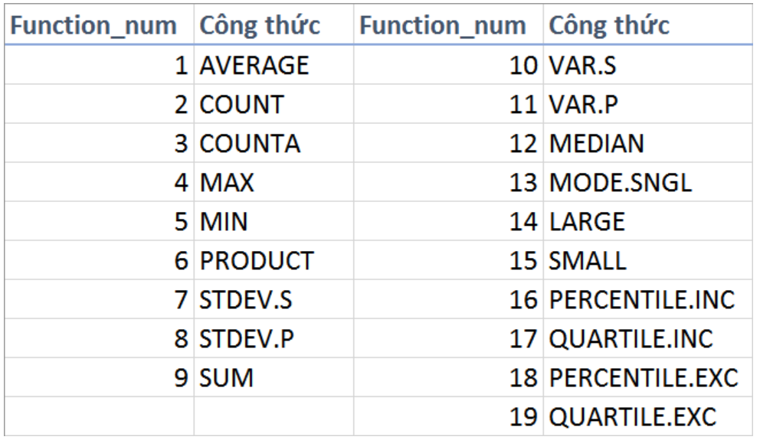
Họ Tên | Đơn vị | Doanh Thu
Gà Excel 1 | P.KH | 48
Gà Excel 2 | P.KH | 77
Gà Excel 3 | P.KH | 56
Gà Excel 4 | P.KH | 42
Gà Excel 5 | P.TCLĐ | 94
Gà Excel 6 | P.TCLĐ | #N/A
Gà Excel 7 | P.TCLĐ | 76
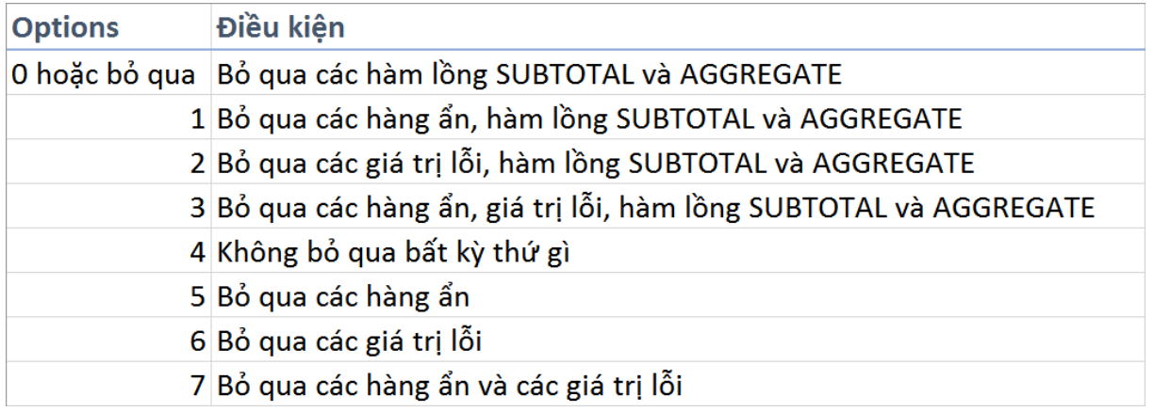
Gà Excel 8 | P.TCLĐ | 30
Gà Excel 9 | P.Tài Chính | 53
Gà Excel 10 | P.Tài Chính | #DIV/0!
Gà Excel 11 | P.Tài Chính | 34
Gà Excel 12 | P.Tài Chính | 21

Ví Dụ 2:
Họ Tên | Đơn vị | Doanh Thu
Gà Excel 1 | P.KH | 48
Gà Excel 2 | P.KH | 77 |  | ref | Vùng tham chiếu
Gà Excel 3 | P.KH | 56
 | Tổng P.KH | 181
Gà Excel 5 | P.TCLĐ | 94
Gà Excel 6 | P.TCLĐ | 42
Gà Excel 7 | P.TCLĐ | 76
Gà Excel 8 | P.TCLĐ | 30
 | Tổng P.TCLĐ | 242
Gà Excel 9 | P.Tài Chính | 53
Gà Excel 10 | P.Tài Chính | 21
Gà Excel 11 | P.Tài Chính | 34
Gà Excel 12 | P.Tài Chính | 21
 | Tổng P.TCLĐ | 129

 | Tổng (SUM)
 | Tổng (AGGREGATE) | 552

